关系图
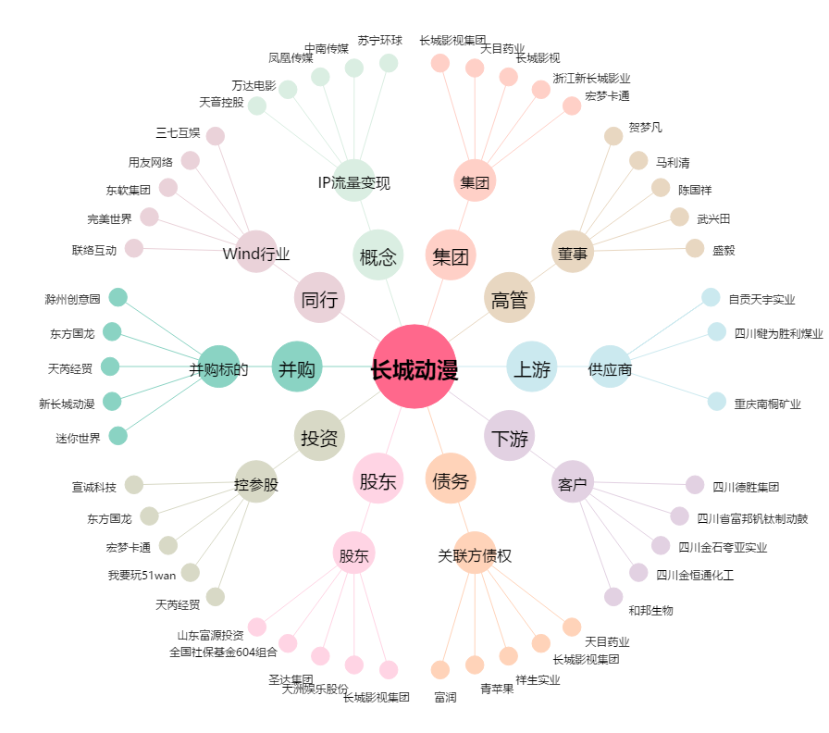
长城动漫[000835.SZ] - 关系概览图

